ČR, Klem, Turany
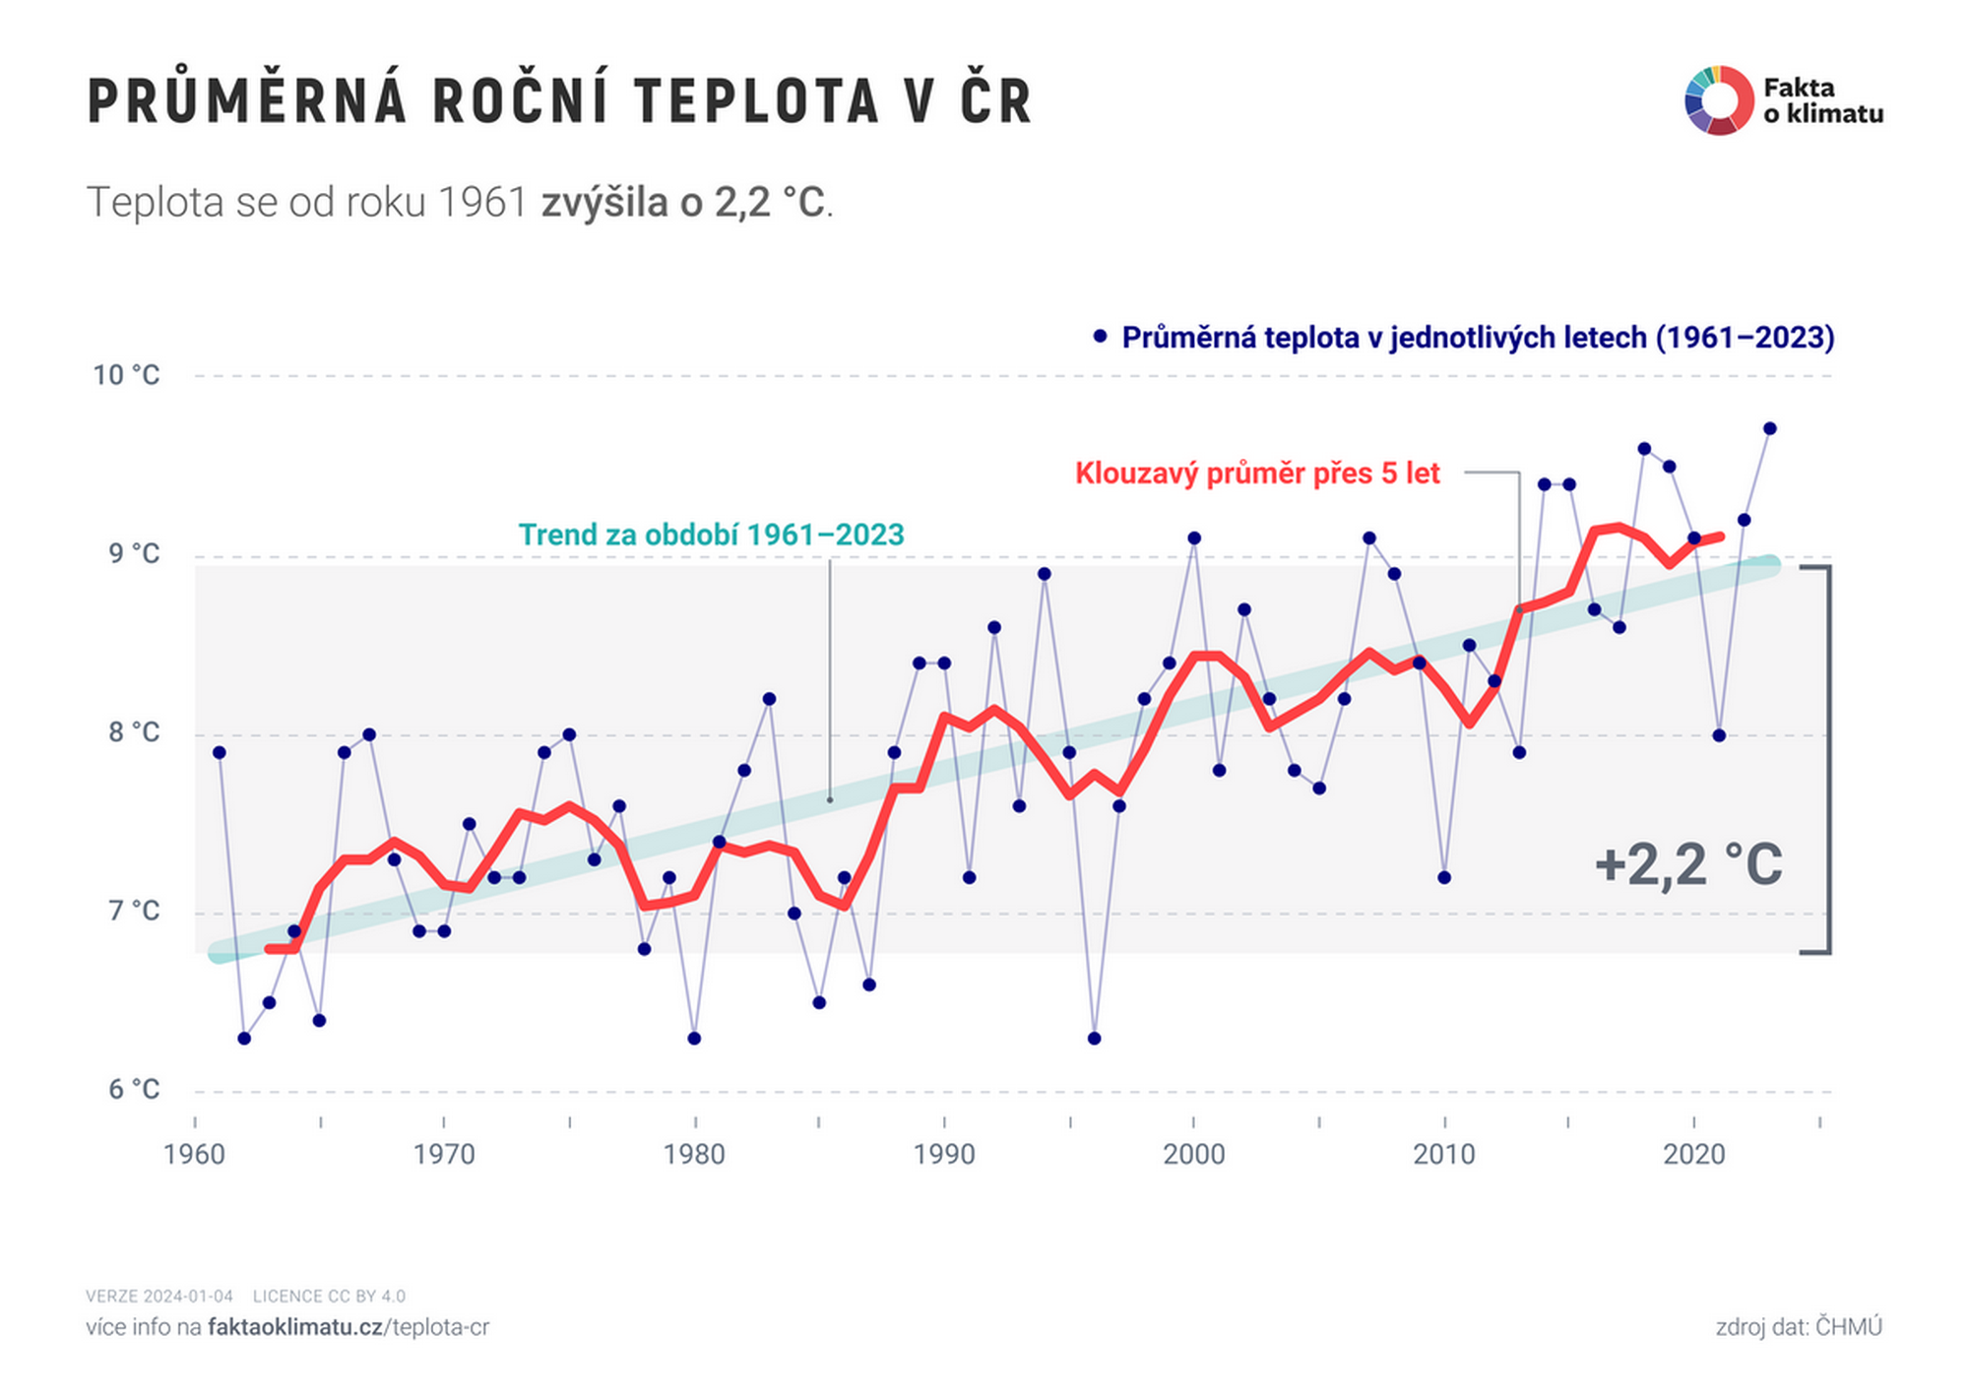
Praha Klementinum je ve středu města, 191 m.n.m. Praha 2023 má 1 357 000 obyvatel, nárůst o 35,7%, v roce 1961 měla PRAHA 1 milion obyvatel.
Roční teploty Klementinum, 1770-2022, oficiálně od 1775. Zdroj dat kniha Svoboda : Velká kniha klimatu Zemí koruny české a dále roční průměrná teplota Klementina od 2003, která je přístupná vždy počátkem ledna.
Brno Tuřany ( 5 600 obyvatel, 225 m.n.m, asi 10 km od středu Brna), Brno 237 m.nm., Roku 2023 má 396 000 obyvatel, nárůst o 15,8 %. Roku 1961 mělo 342 000 obyvatel. Data jsou odečtena z grafu, který dotykem myši zobrazí jednotlivé roky a teploty. https://data.brno.cz/pages/clanek-klima-se-meni Historická data o teplotách meteorologických stanic jsou na vyžádání , takže na první špatnou jsou nedostupná.
ČR -Česká republika, 10,88 milionu obyvatel, prostřední nadmořská výška 430 m.n.m.
Prakticky shodný graf s mým teploty ČR 1961-2023 je na https://faktaoklimatu.cz/assets/generated/teplota-cr_6000.png
Brno Tuřany | https://data.brno.cz/pages/clanek-klima-se-meni
Praha Klementinum |  |  |  | Teploty [°C]
 |  | Rok | Praha | Brno | ČR
 |  | 1961 | 10.4 | 9.3 | 7.9
 |  | 1962 | 8.8 | 7.7 | 6.3
 |  | 1963 | 9.0 | 7.7 | 6.5
 |  | 1964 | 9.7 | 8.2 | 7.0
 |  | 1965 | 9.0 | 7.5 | 6.4
 |  | 1966 | 10.4 | 9.2 | 7.9
 |  | 1967 | 10.7 | 9.3 | 8.0
 |  | 1968 | 9.8 | 8.8 | 7.3
 |  | 1969 | 9.3 | 8.3 | 6.9
 |  | 1970 | 9.5 | 8.1 | 6.9
 |  | 1971 | 10.1 | 8.9 | 7.5
 |  | 1972 | 9.8 | 8.7 | 7.2
 |  | 1973 | 10.0 | 8.7 | 7.2
 |  | 1974 | 10.2 | 9.4 | 8.0
 |  | 1975 | 10.8 | 9.5 | 8.0
 |  | 1976 | 10.7 | 8.8 | 7.3
 |  | 1977 | 10.2 | 8.9 | 7.6
 |  | 1978 | 9.6 | 8.0 | 6.8
 |  | 1979 | 9.9 | 8.8 | 7.2
 |  | 1980 | 9.0 | 7.5 | 6.3
 |  | 1981 | 10.1 | 9.0 | 7.5
 |  | 1982 | 10.6 | 9.1 | 7.8
 |  | 1983 | 10.9 | 9.7 | 8.2
 |  | 1984 | 9.8 | 8.5 | 7.0
 |  | 1985 | 9.3 | 7.7 | 6.5
 |  | 1986 | 10.0 | 8.7 | 7.2
 |  | 1987 | 9.3 | 8.2 | 6.6
 |  | 1988 | 10.9 | 9.4 | 8.0
 |  | 1989 | 11.2 | 9.9 | 8.4
 |  | 1990 | 11.4 | 9.8 | 8.4
 |  | 1991 | 10.0 | 8.8 | 7.2
 |  | 1992 | 11.4 | 10.1 | 8.6
 |  | 1993 | 10.4 | 9.1 | 7.6
 |  | 1994 | 11.6 | 10.5 | 8.9
 |  | 1995 | 10.7 | 9.3 | 7.9
 |  | 1996 | 9.0 | 7.8 | 6.3
 |  | 1997 | 10.4 | 9.0 | 7.6
 |  | 1998 | 11.1 | 9.7 | 8.2
 |  | 1999 | 11.3 | 10.0 | 8.4
 |  | 2000 | 12.0 | 10.8 | 9.1
 |  | 2001 | 10.6 | 9.2 | 7.8
 |  | 2002 | 11.4 | 10.0 | 8.7
 |  | 2003 | 11.2 | 10.0 | 8.2
 |  | 2004 | 10.9 | 9.4 | 7.8
 |  | 2005 | 10.9 | 8.9 | 7.7
 |  | 2006 | 11.3 | 9.1 | 8.2
 |  | 2007 | 12.1 | 10.6 | 9.1
 |  | 2008 | 11.7 | 10.7 | 8.9
 |  | 2009 | 11.4 | 10.3 | 8.4
 |  | 2010 | 10.0 | 9.0 | 7.2
 |  | 2011 | 11.6 | 10.2 | 8.5
 |  | 2012 | 11.5 | 10.5 | 8.3
 |  | 2013 | 10.8 | 9.9 | 7.9
 |  | 2014 | 12.5 | 11.3 | 9.4
 |  | 2015 | 12.5 | 11.3 | 9.4
 |  | 2016 | 11.8 | 10.6 | 8.7
 |  | 2017 | 11.8 | 10.5 | 8.6
 |  | 2018 | 12.8 | 11.7 | 9.6
 |  | 2019 | 12.6 | 11.5 | 9.5
 |  | 2020 | 12.3 | 10.9 | 9.1
 |  | 2021 | 11.1 | 10.0 | 8.0
 |  | 2022 | 12.4 | 11.2 | 9.2
 |  | 2023 | 12.8 | 11.6 | 9.7
 |  | Průměr | 10.7 | 9.4 | 7.9

